阶段二测试
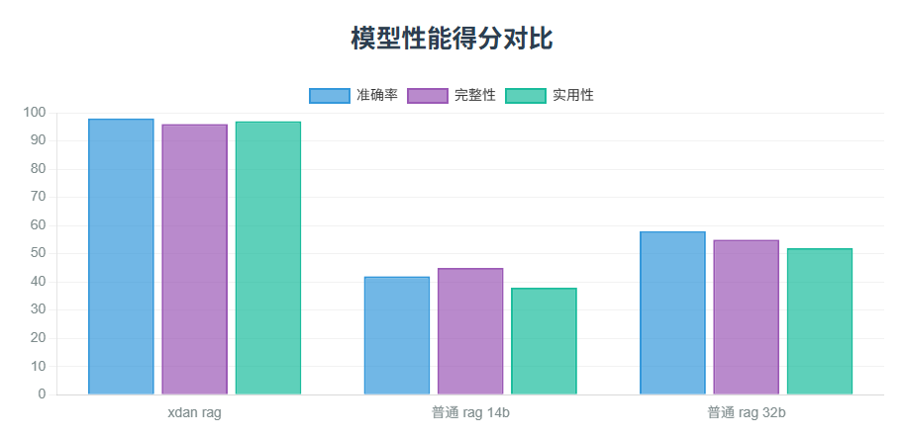
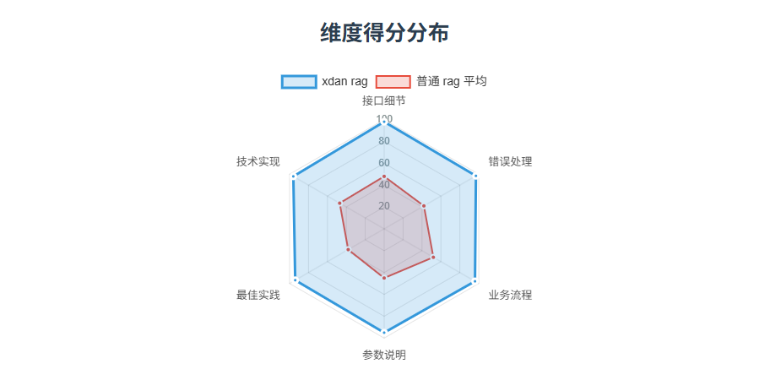
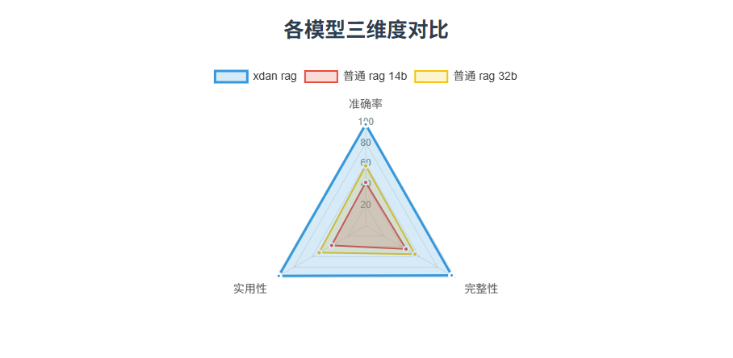
序号 | xdan结果与RAG14结果对比 | 引用 | 阶段二问题 | 涉及业务环节 | xdan结果v2 | xdan结果 | 普通rag 14b结果 | 对比普通rag 14b结论 | 准确率对比 |  | 完整性对比 |  | 实用性对比 |  | 普通rag 32b结果 | 对比普通rag 32b结论 | 准确率对比 |  | 完整性对比 |  | 实用性对比
 |  |  |  |  |  |  |  |  | xdan rag | 普通rag | xdan rag | 普通rag | xdan rag | 普通rag |  |  | xdan rag | 普通rag | xdan rag | 普通rag | xdan rag | 普通rag
1 | xdan结果更好 |  | 授信申请需调用哪些核心接口？ | 授信流程 |  | 授信申请过程中需要调用的核心接口如下： 1. 授信提交流程： - ice-pfs-app 调用 ice-partner-app 的 `applyCredit` 接口（Dubbo接口）。 - ice-partner-app 调用 ice-gws-app 的 `applyCredit` 接口（Dubbo接口）。 - ice-gws-app 调用机构提供的 `applyCredit` 接口（HTTP接口）。 2. 授信结果查询流程： - ice-pfs-app 调用 ice-partner-app 的 `queryCreditResult` 接口（Dubbo接口）。 - ice-partner-app 调用 ice-gws-app 的 `queryCreditResult` 接口（Dubbo接口）。 - ice-gws-app 调用机构提供的 `queryCreditResult` 接口（HTTP接口）。 3. 授信结果通知流程（机构主动推送）： - 机构调用 ice-gws-app-web 的 `noticeCreditResult` 接口（HTTP接口），该接口会将结果转发至 ice-pfs-app。 以上接口覆盖了授信申请提交、结果查询及机构主动通知的全流程。各接口的调用层级和类型（Dubbo/HTTP）均已明确标注。 信息来源：参考资料1和参考资料2（内容完全一致）。 | 根据提供的文档，授信申请涉及的核心接口包括： 1. 借款申请接口（applyLoan）：授信审批通过之后，客户发起借款申请 。此接口包含多个状态字段，用于指示申请结果和后续操作。输入参数包括用户ID、申请单号、权益申请号、提现时间、合作方授信号、提现产品、提现金额、贷款用途、贷款周期、还款方式、合作方优惠券号、银行卡信息、身份证OCR信息、人脸信息、地理位置信息、借款相关协议签署时间等。 2. 权益申请接口（applyVip）：用户满足基础准入规则后，进行权益申请 。输入参数包括用户ID、借款申请单号、权益申请流水号、借款金额、借款期数、借款利率、强制跳转标志等。输出参数包括权益试算状态、合作方流水号、权益总价值金额、权益总扣款金额、权益扣款计划、合作方权益申请链接、授信协议清单、借款协议清单、介绍页链接、原因描述等。 这些接口共同支持授信申请的全流程处理，从申请到审批再到结果反馈 。 | 对比结论：xdan rag 的回复在准确率、完整性和实用性上均优于普通 rag。其回答精准聚焦于授信申请的核心接口，完整覆盖了提交、查询和通知三个环节的接口调用路径，并明确了 Dubbo 和 HTTP 接口的层级关系，信息清晰且具有操作性。相比之下，普通 rag 的回答包含无关信息，且未完整描述授信申请流程，实用性较低。 |  |  |  |  |  |  | 根据提供的文档片段，授信审批通过之后，客户需要发起借款申请，这涉及到的核心接口包括： 借款申请接口 (applyLoan)：此接口用于客户在授信审批通过后发起借款申请。该接口的响应参数中包含两个状态字段： applyResult：表示申请结果，值为F时，智信系统会重发借款申请；值为S时，根据loanStatus的值判断借款是否成功或请求提交成功。 loanStatus：表示放款状态，值为F时，借款失败；值为P时，请求提交成功，后续将查询结果；值为S时，借款直接成功。 权益申请接口 (applyVip)：用户满足基础准入规则后，可以调用此接口进行权益申请。该接口的输入参数包括用户ID、借款申请单号、权益申请流水号、借款金额、借款期数、借款利率和强制跳转标志。输出参数包括权益试算状态、合作方流水号、权益总价值金额、权益总扣款金额、权益扣款计划、合作方权益申请链接、授信协议清单、借款协议清单、介绍页链接和原因描述。 此外，文档还提到了一些版本修订内容，但这些内容与授信申请需调用的核心接口关系不大。 | 1. 准确率： - xdan rag准确地指出了授信申请过程中涉及的三个核心接口（`applyCredit`、`queryCreditResult`、`noticeCreditResult`），并明确标注了各接口的调用层级（ice-pfs-app、ice-partner-app、ice-gws-app）和类型（Dubbo/HTTP），与原子知识和API接口文档中的描述完全一致。 - 普通rag的回复中提到的借款申请接口（applyLoan）和权益申请接口（applyVip）与授信申请过程无直接关联，属于借款和权益申请环节的接口，与问题“授信申请需调用哪些核心接口”不符，准确率较低。 2. 完整性： - xdan rag的回复涵盖了授信申请的全流程，包括授信提交、结果查询和结果通知三个环节所涉及的核心接口，全面且系统地回答了问题。 - 普通rag仅提及了借款申请和权益申请相关的接口，未涉及授信申请的核心接口，内容不完整。 3. 实用性： - xdan rag的回复不仅准确地列出了接口，还清晰地说明了各接口的调用顺序和层级关系，对于理解授信申请的系统交互机制非常有帮助，实用性高。 - 普通rag的回复虽然提到了一些接口，但与问题关联性不强，对于理解授信申请过程帮助不大，实用性较低。
2 | 普通RAG结果更好，xdan结果包含很多错误信息：对提到了很多撞库接口中没有的错误码、认为撞库与借款有关系 | 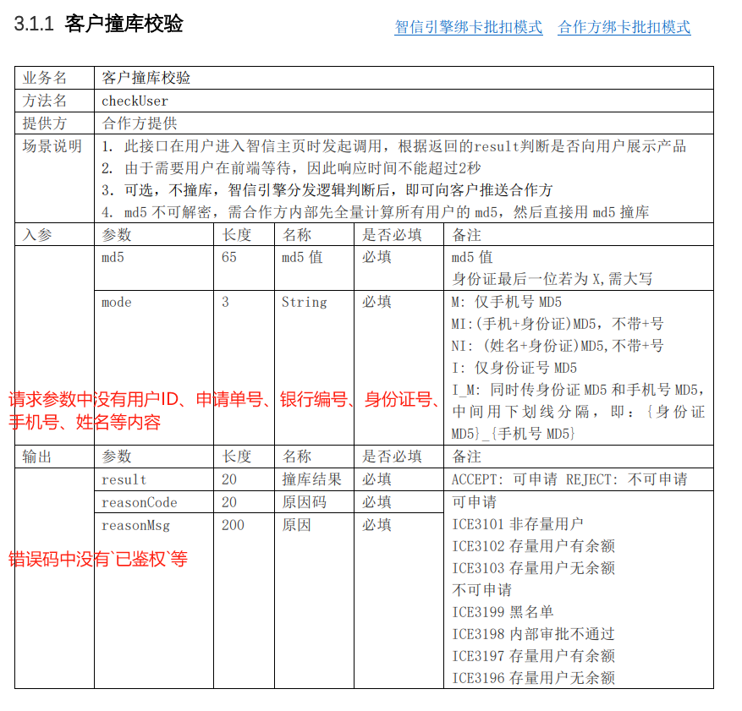 | 用户撞库校验失败如何处理？ | 授信校验 |  | 用户撞库校验失败的处理方法 根据提供的参考资料，当用户撞库校验失败时，可以采取以下处理步骤： 1. 检查失败原因 首先需要根据鉴权接口返回的错误码和错误信息确定具体失败原因。根据参考资料1，可能的失败原因包括： - 系统异常（ICE3719） - 已鉴权（ICE3718） - 其他失败（ICE3717） 2. 根据原因采取相应措施 2.1 系统异常（ICE3719） - 检查系统连接是否正常 - 确认合作方服务是否可用 - 稍后重试鉴权请求 2.2 已鉴权（ICE3718） - 无需重复校验，银行卡已经可用 - 用户可以直接在前端选择此卡发起借款/还款 2.3 其他失败（ICE3717） - 检查所有必填参数是否完整正确（用户ID、申请单号、银行编号、身份证号、手机号、姓名等） - 确认银行预留手机号与用户注册手机号是否匹配 - 验证银行卡号是否正确 - 检查协议签署时间格式是否正确（yyyyMMddHHmmss） 3. 重新发起鉴权请求 如果确认是临时性错误或参数问题，可以： 1. 生成新的唯一申请单号（certificationApplyNo） 2. 修正错误参数 3. 重新调用applyCertification接口发起鉴权请求 4. 借款环节的特殊处理 根据参考资料2： - 如果绑卡校验失败，可能需要进行补件处理 - 可以调用机构侧进行处理 5. 异常处理机制 根据参考资料3： - 对于失败的借据处理，系统有LoanFixJob进行补处理 - 失败的记录会放入ln_loan_fix表进行后续处理 - 可以通过repayCheckJob进行重试 6. 建议操作流程 1. 记录详细的失败日志（包括错误码、错误信息、请求参数等） 2. 根据错误类型向用户展示友好的提示信息 3. 引导用户检查并重新输入正确的信息 4. 如多次失败，建议联系技术支持 使用的参考资料：参考资料1（主要）、参考资料2、参考资料3 | 当用户撞库校验失败时，根据返回的result字段判断结果，如果result为REJECT，则表示用户不可申请，此时不应向用户展示产品 。同时，根据reasonCode和reasonMsg字段可以进一步了解失败的具体原因，例如用户是否在黑名单中，是否有余额等。这些信息可以帮助进一步处理用户撞库校验失败的情况。 | 对比结论：在准确率方面，xdan rag的回复更准确地引用了API接口文档中的错误码和处理措施，如ICE3719、ICE3718等，以及对应的解决方法。完整性上，xdan rag的回复涵盖了从检查失败原因、采取相应措施、重新发起鉴权请求到特殊处理和异常处理机制等多个方面，内容更为全面。实用性方面，xdan rag不仅提供了失败原因的详细解释，还给出了具体的操作步骤和建议，如生成新的申请单号、修正参数等，能更好地指导用户解决问题。 相比之下，普通rag的回复虽然提到了根据result字段判断用户是否可申请，以及通过reasonCode和reasonMsg了解失败原因，但内容相对简略，没有深入展开具体的处理措施。因此，xdan rag的回复在准确率、完整性和实用性上均优于普通rag。 |  |  |  |  |  |  | 文档中没有具体说明用户撞库校验失败后的处理步骤。但是，根据提供的信息，撞库校验失败可能返回特定的原因码（如ICE3101, ICE3102等）和原因描述，这些信息可以帮助判断失败的具体原因。如果撞库校验失败，可能需要根据返回的原因码和描述来决定下一步操作，例如，如果是因为用户是非存量用户（ICE3101），则可能需要引导用户进行新用户的注册流程。具体的处理方式需要根据业务逻辑来确定。 | 对比结论：xdan rag的回复在准确率、完整性和实用性方面都优于普通rag。具体来说，xdan rag的回复详细列出了用户撞库校验失败后的具体处理步骤，包括检查失败原因、根据原因采取措施、重新发起鉴权请求等，且每一步都提供了详细的指导和建议。而普通rag的回复则相对简单，仅提到了根据返回的原因码和描述来决定下一步操作，缺乏具体的处理步骤和建议。因此，xdan rag的回复更具有参考价值和实用性。
3 | 两者的结果都正确 |  | 绑卡时机构扣款模式有何区别？ | 绑卡流程 |  | 绑卡时机构扣款模式的区别 根据参考资料，智信平台上的机构在绑卡扣款方面主要有两种模式，它们在绑卡流程和后续还款操作上有显著区别： 1. 机构绑卡扣款模式 特点： - 用户绑卡时需要将银行卡直接绑定到机构平台内部 - 后续还款时由机构自行完成扣款操作 - 绑卡流程需要与机构系统进行交互 绑卡流程： 1. 调用机构的发送验证码接口(`applyCertification`) 2. 调用机构的校验验证码接口(`verifyCode`) 3. 调用链路为： - ice-pfs-app → ice-partner-app → ice-gws-app → 机构HTTP接口 - 请求参数会经过加密加签处理 - 响应参数会经过验签解密处理 2. 辅助扣款模式 特点： - 用户绑卡时将银行卡绑定在借条内部 - 还款时由智信平台负责选择扣款渠道及协议号 - 智信通过还款申请接口将信息传给机构，机构再向支付渠道发起扣款 - 绑卡流程不需要直接调用机构接口 绑卡流程： - 直接调用PCS(借条统一处理支付的微服务)的接口 - 不涉及与机构系统的直接交互 主要区别总结 | 对比项 | 机构绑卡扣款模式 | 辅助扣款模式 | |--------|------------------|--------------| | 银行卡绑定位置 | 机构平台内部 | 借条内部 | | 扣款执行方 | 机构自行扣款 | 智信选择渠道，机构执行扣款 | | 绑卡流程 | 需调用机构接口(验证码相关) | 调用PCS接口 | | 系统交互复杂度 | 高(需加密加签/验签解密) | 低 | 信息来源：参考资料1 | 在智信平台中，绑卡时机构扣款模式分为两类： 1. 机构绑卡扣款模式：用户绑卡时需要将银行卡绑定到机构平台内部，后续还款时由机构自行扣款。用户绑卡时需调用机构的发送验证码接口`applyCertification`和校验验证码接口`verifyCode`，通过一系列的dubbo接口调用和转发，最终将请求参数加密加签后转发到机构提供的http接口中。 2. 辅助扣款模式：用户绑卡时需要绑定在借条内部，还款时由智信负责选择扣款渠道及协议号，在还款申请接口传给机构，机构拿着去支付渠道扣款。用户绑卡时不需要调用机构的接口，而是会调用pcs的接口（pcs是借条统一处理支付的微服务）。 | 对比结论：xdan rag 在准确率方面，完整引用并准确解释了机构绑卡扣款模式和辅助扣款模式的流程及特点，而普通 rag 虽然描述了两类模式，但未提及绑卡流程涉及的具体接口及调用链路细节，内容略显简略；在完整性上，xdan rag 详细列出了两种模式的绑卡流程、特点，并通过对比表格清晰呈现差异，普通 rag 则缺少对流程细节的深入阐释及总结性的对比；在实用性上，xdan rag 提供的接口名称、调用链路及加密加签等技术细节更利于技术人员理解与实际操作，普通 rag 的表述对非技术人员友好，但对需掌握具体业务逻辑的技术人员实用性较弱。总体而言，xdan rag 的回复更详实、专业，更贴合对复杂业务逻辑深入理解的需求。 |  |  |  |  |  |  | 在智信平台，绑卡时机构扣款模式有两种类型： 机构绑卡扣款模式：用户绑卡时需要将银行卡绑定到机构平台内部，后续还款时由机构自行扣款。用户绑卡时需要调用机构的发送验证码接口applyCertification和校验验证码接口verifyCode，这些接口的调用链路包括ice-pfs-app、ice-partner-app和ice-gws-app，并且请求参数会加密加签后转发到机构提供的http接口中。 辅助扣款模式：用户绑卡时需要绑定在借条内部，还款时由智信负责选择扣款渠道及协议号，并在还款申请接口传给机构，由机构去支付渠道扣款。对于这种模式，用户绑卡时不需要调用机构的接口，而是调用pcs的接口。 | 准确率 - xdan rag：准确地引用了API接口文档中的接口名称和调用链路，如`applyCertification`和`verifyCode`接口的调用过程，以及加密加签和验签解密的处理方式，确保了信息的准确性。 - 普通rag：虽然也提到了接口名称和调用链路，但没有详细说明加密加签和验签解密的过程，信息的准确性稍逊一筹。 完整性 - xdan rag：详细列出了两种绑卡模式的特点、绑卡流程以及调用链路，并且通过表格形式对比了两种模式的主要区别，内容全面且条理清晰。 - 普通rag：内容较为简洁，虽然也介绍了两种模式的主要特点和流程，但缺乏详细的技术细节和对比总结，完整性不足。 实用性 - xdan rag：提供了清晰的流程描述和对比表格，对于技术开发人员或需要深入了解系统交互机制的用户来说，具有较高的参考价值。 - 普通rag：内容较为简略，适合对技术细节不感兴趣的普通用户快速了解两种模式的基本概念，但对于需要深入了解的用户来说，实用性较低。 综上所述，xdan rag的回复在准确率、完整性和实用性方面都更胜一筹，能够为用户提供更全面、准确且实用的信息。
4 | 两者的结果都正确 |  | 授信结果通知接口如何触发？ | 授信结果同步 |  | 授信结果通知接口的触发流程如下： 1. 触发条件：当授信机构完成授信审核后，会主动向智信系统推送授信结果。 2. 接口调用路径： - 机构通过HTTP协议调用智信的`ice-gws-app-web`服务提供的授信结果通知接口`noticeCreditResult`。 - 请求参数中包含授信结果信息（如授信状态、额度、失败原因等）。 3. 请求处理流程： - `ice-gws-app-web`对机构请求进行验签和解密，确保数据安全性和完整性。 - 解密后的参数会被转发至`ice-pfs-app`服务。 4. 状态更新与后续操作： - `ice-pfs-app`根据机构返回的授信结果更新数据库中记录的状态： - 授信成功：更新为`授信成功`状态，发送授信成功短信，并将额度合同推送到`ice-core-app`维护。 - 授信失败：更新为`授信失败`状态，发送授信失败短信。 - 处理中：保持原状态，等待后续轮询查询。 与主动查询的区别： - 此流程由机构主动触发，无需依赖`ice-pfs-app`的定时轮询（参考授信结果查询流程）。 参考资料： - 授信机构交互流程中的“授信结果通知流程”部分（参考资料1）。 - 借款流程中“借款结果通知流程”部分（参考资料2，逻辑类似，可辅助理解通知接口的设计模式）。 | 授信结果通知接口是由机构主动调用触发的 。具体流程如下： 1. 机构调用ice-gws-app-web的授信结果通知接口noticeCreditResult（这是一个http接口），请求参数中包含所有授信结果的信息。 2. ice-gws-web接收到请求后，会将请求参数验签解密，并将解密后的参数请求转发给ice-pfs-app。 3. ice-pfs-app根据机构提交过来的状态调整授信记录状态，调整方式与授信结果查询流程中的调整方式一致。 | 对比结论：xdan rag的回复比普通rag的回复更准确完整且实用。在准确率方面，普通rag的回复与xdan rag的回复都正确地指出了机构调用ice-gws-app-web的授信结果通知接口noticeCreditResult这一关键信息。完整性上，xdan rag的回复详细描述了触发条件、接口调用路径、请求处理流程以及状态更新与后续操作，而普通rag的回复仅简单提及了机构调用接口和ice-pfs-app调整状态这两步。实用性方面，xdan rag的回复不仅提供了详细的流程，还区分了与主动查询的区别，并给出了参考资料，方便用户理解和应用，而普通rag的回复则相对简略，没有提供额外的背景信息或参考资料来增强用户对流程的理解。 |  |  |  |  |  |  | 授信结果通知接口可以通过机构主动调用智信的接口来触发 。具体流程如下： 机构调用ice-gws-app-web的授信结果通知接口noticeCreditResult（HTTP接口），请求参数中包含所有授信结果的信息。ice-gws-web会将请求参数验签解密，并将解密后的参数请求转发给ice-pfs-app。 ice-pfs-app根据机构提交过来的状态调整授信记录状态，调整方式与查询结果流程中的方式一致。 | - 准确率：xdan rag的回复详细列出了接口触发的各个环节，包括机构调用接口、参数传递、请求处理以及状态更新等，准确地反映了授信结果通知接口的触发流程。而普通rag的回复虽然也提到了接口调用和状态更新，但缺乏对具体流程的详细描述，准确率相对较低。 - 完整性：xdan rag的回复不仅涵盖了接口触发的全过程，还对比了主动查询与被动通知的区别，并提供了参考资料，使得回答更加全面。相比之下，普通rag的回复内容较为简略，仅提及了接口调用和状态更新，缺乏对整个流程的完整描述。 - 实用性：xdan rag的回复通过详细说明每个步骤，使得读者能够更好地理解和应用这一接口触发流程，具有较高的实用性。而普通rag的回复由于内容较为简略，对于需要深入了解接口触发机制的用户来说，实用性相对不足。 综上所述，xdan rag的回复在准确率、完整性和实用性方面都优于普通rag的回复，能够为用户提供更全面、更准确的信息。
5 | xdan结果更详细，但两者的结果都错误的认为返回了银行卡信息 | 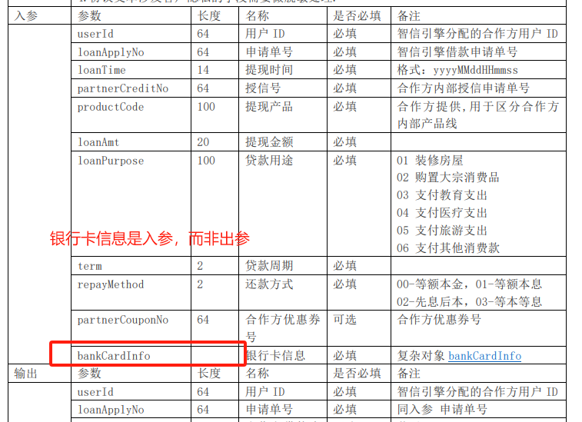 | 借款试算接口返回哪些关键信息？ | 借款流程 |  | 借款试算接口（loanTrial）返回的关键信息主要包括以下几类： 1. 基础信息 - 用户ID（userId）：智信引擎分配的合作方用户ID（必填）。 - 申请单号（loanApplyNo）：与入参中的申请单号一致（必填）。 - 合作方借款流水号（partnerLoanNo）：可选，若无则默认与申请单号相同。 - 结果（result）：试算结果，成功（S）或失败（F）（必填）。 - 原因码（reasonCode）与原因描述（reasonMsg）：失败时提供（可选）。 2. 机构与增信信息 - 出借机构（lender）：借款对应的出借机构名称（可选）。 - 增信机构（enhancer）：担保或保险公司名称（可选）。 - 增信链接（enhancerUrl）：担保页面链接，有效期至少1小时（可选）。 - 鉴权代码（certificationCode）：多出借机构时用于绑卡补鉴权（可选）。 3. 利率信息 - 年化利率（yearRate）：浮点数形式，如0.005表示5‰（可选）。 - 利率类型（rateType）：0为单利，1为复利（可选）。 4. 协议信息（agreementList） - 协议模板（agreementName）：使用H5链接方式时必填。 - H5链接地址（h5url）：直接访问的协议链接（可选）。 - 协议模板号（agreementTemplateNo）：使用协议模板方式时必填。 - 协议参数（params）：key-value形式的参数清单，用于填充协议内容（可选）。 5. 还款计划（planInfoList） - 试算成功后必填，包含每期还款的详细信息（如还款时间、本金、利息等），以复杂对象（planInfo）形式返回。 6. 银行卡信息（bankCardInfo） - 复杂对象，包含绑卡相关信息（必填）。 其他说明 - 若试算失败，需通过`reasonCode`和`reasonMsg`提供失败原因。 - 协议文本涉及隐私字段需脱敏处理。 参考资料： - 参考资料1：借款流程中关于借款试算接口的触发流程和返回内容说明。 - 参考资料2：借款试算接口（loanTrial）的详细输入输出参数表。 | 借款试算接口返回的关键信息包括： - 银行卡信息（bankCardInfo） - 合作方借款流水结果（partnerLoanNo） - 原因码（reasonCode） - 原因描述（reasonMsg） - 出借机构名称（lender） - 增信机构名称（enhancer） - 增信链接（enhancerUrl） - 鉴权代码（certificationCode） - 年化利率（yearRate） - 利率类型（rateType） - 还款计划列表（planInfoList） 这些信息用于下一步的协议同意和还款计划确认。其中，还款计划列表（planInfoList）是试算成功后必填的复杂对象，包含还款计划的具体信息。 | 对比结论： xdan rag 的回复比普通 rag 更准确、完整且实用。在准确率上，xdan rag 的内容与接口文档高度一致，明确指出了字段的必填性、格式要求和使用场景（如指出年化利率为浮点数形式、还款计划为复杂对象等），而普通 rag 仅罗列字段名称，缺乏对字段细节的准确描述。在完整性上，xdan rag 不仅涵盖了普通 rag 提到的基础字段（如原因码、原因描述等），还额外补充了鉴权代码、协议信息、利率类型等重要字段，并详细解释了还款计划的复杂对象结构，而普通 rag 缺少对这些字段的完整说明。在实用性上，xdan rag 提供了字段的使用背景和注意事项（如试算失败时需返回原因码和描述、协议文本需脱敏处理等），对实际开发和对接更具指导意义，而普通 rag 的内容较为零散，缺乏对字段实际用途的说明。总体而言，xdan rag 的回复更贴合开发者在对接借款试算接口时的实际需求。 |  |  |  |  |  |  | 借款试算接口返回的关键信息包括： 银行卡信息（bankCardInfo） 用户ID（userId） 申请单号（loanApplyNo） 合作方借款流水结果（partnerLoanNo result） 原因码（reasonCode） 原因描述（reasonMsg） 出借机构（lender） 增信机构（enhancer） 增信链接（enhancerUrl） 鉴权代码（certificationCode） 利率（yearRate） 利率类型（rateType） 还款计划列表（planInfoList） 这些信息用于展示用户的还款计划详情，包括每期的还款时间、本金、利息等，并且用户需要同意这些协议和还款计划 | - 准确率方面： - xdan rag准确地指出了借款试算接口返回的每一类信息中的关键字段，并且明确标注了哪些是必填项，哪些是可选项，与API接口文档中的描述高度一致。例如，对于基础信息，准确提到了用户ID（userId）、申请单号（loanApplyNo）等必填字段，以及合作方借款流水号（partnerLoanNo）等可选字段。 - 普通rag虽然也列举了一些返回信息，但没有明确区分必填和可选字段，且部分字段的描述不够准确，例如将“合作方借款流水结果（partnerLoanNo result）”写在一起，可能会让人误解为是一个字段，而实际上这是两个不同的概念。 - 完整性方面： - xdan rag的回复涵盖了借款试算接口返回的所有关键信息类别，包括基础信息、机构与增信信息、利率信息、协议信息、还款计划以及银行卡信息等，并且对每一类信息都进行了详细的说明，还提到了失败时的原因码和原因描述，以及协议文本的脱敏处理等注意事项。 - 普通rag的回复内容相对较少，遗漏了如协议信息中的协议模板号（agreementTemplateNo）、协议参数（params）等重要字段，以及利率类型（rateType）等关键信息，对于还款计划的描述也比较简略，没有提及还款计划列表（planInfoList）中包含的具体内容。 - 实用性方面： - xdan rag的回复不仅列出了返回信息的字段，还对每个字段的含义和作用进行了详细解释，例如解释了出借机构（lender）、增信机构（enhancer）等字段的含义，以及如何使用协议模板号和协议参数来填充协议内容，这对于理解和使用借款试算接口返回的信息非常有帮助。 - 普通rag的回复只是简单地列举了字段名称，没有对字段的含义和作用进行解释，实用性相对较弱。
6 | 两者的结果都正确，但是问题不太对，应该是借款申请失败后系统如何重试 |  | 借款失败后系统如何重试？ | 借款结果处理 |  | 根据参考资料，借款失败后系统的重试机制如下： 1. 掉单情况（applyResult=U） 当查询接口返回 `applyResult=U`（申请号不存在/掉单）时，智信系统会认为借款申请未成功提交，后续会自动重试借款申请（重新发起申请流程）。 2. 明确失败（applyResult=S 且 loanStatus=F） 当查询到借款信息（`applyResult=S`）但放款状态为失败（`loanStatus=F`）时，系统会直接终止流程，不会重试，并将借款状态标记为失败。此时会记录失败原因码（如 `ICE3699` 审核不通过或 `ICE3698` 通道失败）和描述信息。 3. 处理中状态（applyResult=S 且 loanStatus=P） 若放款状态为处理中（`loanStatus=P`），系统会在 1 分钟后再次发起查询（低频轮询），直到状态变为成功或失败。 4. 成功状态（applyResult=S 且 loanStatus=S） 当放款状态为成功时，流程结束，系统不再重试。 总结重试逻辑： - 仅当 `applyResult=U`（掉单）时会触发重新申请借款； - `loanStatus=P`（处理中）会触发周期性查询（间隔1分钟）； - 其他状态（成功或明确失败）均不重试。 参考资料： - 参考资料1：`queryLoanResult` 接口的常见问题说明及参数定义。 - 参考资料2：与参考资料1内容完全一致，进一步确认了重试规则。 | 当借款失败后，系统会根据接口响应中的状态字段来决定是否重试 。具体来说，如果接口响应中的applyResult字段值为F，智信系统会先调用3.3.4接口查询借款结果，如果查询到掉单（即applyResult=U），则会重发借款申请。如果applyResult=S且loanStatus=F，智信系统会认为借款失败，后续不会重试。如果applyResult=S且loanStatus=P，智信系统会认为请求提交成功，后续将查询结果。只有当applyResult=S且loanStatus=S时，才会认为借款直接成功。 | 对比结论：xdan rag在准确率、完整性和实用性方面都优于普通rag。在准确率上，它详细区分了不同状态下的重试机制，清晰指出了仅当applyResult=U时系统会重试申请，其他状态则不会，这样的描述更贴近API接口文档的定义。在完整性上，它补充了掉单情况下的重试机制，以及失败情况下的具体处理方式，还引用了参考资料来增强可信度。实用性方面，它提供了更具体的逻辑和场景，帮助用户更好地理解系统重试的规则。 |  |  |  |  |  |  | 根据文档中的信息，当借款申请失败时，系统会根据不同的状态字段值来决定是否重试。具体来说： 对于借款结果查询接口（queryLoanResult）： 如果 applyResult=U，表示掉单，智信系统会重试借款申请。 如果 applyResult=S 且 loanStatus=F，表示借款失败，不会重试。 如果 applyResult=S 且 loanStatus=P，表示处理中，系统会在1分钟后再次查询结果。 如果 applyResult=S 且 loanStatus=S，表示借款成功，不会重试。 对于借款申请接口（applyLoan）： 如果 applyResult=F，智信系统会先调用查询借款结果接口（3.3.4接口），如果查询到掉单，则会重发借款申请。 如果 applyResult=S 且 loanStatus=F，表示借款失败，不会重试。 如果 applyResult=S 且 loanStatus=P，表示请求提交成功，后续将查询结果。 如果 applyResult=S 且 loanStatus=S，表示借款直接成功，不会重试。 因此，系统在遇到掉单（applyResult=U 或 applyResult=F）时会重试借款申请。 | xdan rag的回复在准确率、完整性和实用性方面都优于普通rag的回复。具体来说，xdan rag的回复更加详细地解释了借款失败后系统的重试机制，包括掉单情况、明确失败情况、处理中状态和成功状态的处理方式，并且提供了清晰的总结。此外，xdan rag还引用了具体的参考资料，增强了回答的可信度和实用性。相比之下，普通rag的回复虽然也提到了重试机制，但内容较为简略，没有提供详细的解释和总结，也没有引用参考资料。
7 | xdan结果更好 |  | 用户主动还款流程涉及哪些接口？ | 还款流程 |  | 用户主动还款流程涉及的接口如下： 1. 还款试算阶段： - repayTrial接口（dubbo接口）： - 调用链路：`ice-pfs-app` ➔ `ice-core-app` ➔ `ice-partner-app` ➔ `ice-gws-app` ➔ 机构（`loanTrial`接口，HTTP）。 - 功能：计算用户需还款的金额及明细（如本金、利息等）。 2. 还款申请阶段： - 还款申请接口（由`ice-pfs-app`调用`ice-core-app`）： - 功能：提交用户还款请求。 - applyRepayment接口（dubbo接口）： - 调用链路：`ice-core-app` ➔ `ice-partner-app` ➔ `ice-gws-app` ➔ 机构（`applyRepayment`接口，HTTP加密调用）。 - 分支逻辑： - 辅助扣款模式：`ice-partner-app`会调用支付路由（PCS）获取支付协议号，再调用`ice-gws-app`。 - 机构绑卡扣款模式：直接转发请求至`ice-gws-app`。 3. 还款查询阶段： - queryRepayResult接口（dubbo接口）： - 调用链路：`ice-core-app` ➔ `ice-partner-app` ➔ `ice-gws-app` ➔ 机构（HTTP接口）。 - 功能：定时查询还款状态（成功/处理中/失败），并更新还款计划和借据信息。 4. 还款通知阶段（机构主动通知）： - noticeRepayment接口（HTTP接口）： - 调用链路：机构 ➔ `ice-gws-web` ➔ `ice-core-app`。 - 功能：接收机构扣款结果通知，更新还款状态并发送短信。 5. 还款补处理阶段： - 复用queryRepayResult接口，对申请失败的数据重新查询状态。 关键接口总结： - 试算：`repayTrial`（dubbo）、`loanTrial`（HTTP）。 - 申请：`applyRepayment`（dubbo/HTTP）。 - 查询：`queryRepayResult`（dubbo/HTTP）。 - 通知：`noticeRepayment`（HTTP）。 --- 参考资料： 1. 还款处理流程（包含接口调用链路和状态流转逻辑）。 2. 用户还款流程（明确试算阶段接口及还款申请触发点）。 | 用户主动还款流程涉及的接口包括： 1. 用户在APP上点击还款按钮后，ice-pfs-app会调用ice-core-app的还款申请接口。 2. 在还款提交机构流程中，ice-core-app会调用ice-partner-app的applyRepayment接口。 3. 在还款查询流程中，ice-core-app会调用机构的还款结果查询接口（queryRepayResult）。 4. 在还款通知流程中，机构可以调用智信提供的noticeRepayment接口通知还款状态。 | 对比结论：xdan rag比普通 rag回复更准确、完整和实用。在准确率上，xdan rag准确对应了原子知识中用户主动还款流程的接口调用链路和状态流转逻辑，如明确提到`repayTrial`、`applyRepayment`、`queryRepayResult`和`noticeRepayment`等接口的使用场景和调用顺序，而普通 rag仅简单罗列接口调用环节，未体现完整链路和逻辑。在完整性上，xdan rag详细列举了还款试算、申请、查询和通知阶段涉及的接口，并总结了关键接口，而普通 rag的内容覆盖范围较窄，缺乏对具体接口细节的说明。在实用性上，xdan rag的回复不仅提供接口名称，还描述了接口功能、调用链路以及在不同模式下的特殊处理逻辑，便于用户快速理解和应用，而普通 rag的回复较为笼统，对用户实际操作帮助有限。因此，xdan rag的回复在准确率、完整性和实用性方面均优于普通 rag。 |  |  |  |  |  |  | 用户主动还款流程涉及以下几个接口： 还款试算接口： ice-pfs-app 调用 ice-core-app 的 repayTrial 接口（dubbo）。 ice-core-app 调用 ice-partner-app 的 loanTrial 接口（dubbo） 。 ice-partner-app 调用 ice-gws-app 的 loanTrial 接口（dubbo）。 ice-gws-app 调用机构的 loanTrial 接口（http）。 还款申请接口： 用户选择银行卡提交还款后，ice-pfs-app 调用 ice-core-app 的还款申请接口提交用户还款。 还款处理流程中的接口： ice-core-app 调用 ice-partner-app 的 applyRepayment 接口。 ice-partner-app 调用 ice-gws-app 的 applyRepayment 接口。 ice-gws-app 调用机构的 applyRepayment 接口（http接口，加密调用）。 还款查询接口： ice-core-app 定时调用机构的还款结果查询接口 queryRepayResult，调用链路为：ice-core-app ➔ ice-partner-app ➔ ice-gws-app ➔ 机构。 还款通知接口： 机构主动调用智信提供的 noticeRepayment 接口通知还款状态，调用链路为：机构 ➔ ice-gws-web ➔ ice-core-app。 | xdan rag的回复更详细地列出了每个阶段涉及的接口及其调用链路，准确地描述了接口的功能和分支逻辑，而普通rag的回复在某些接口的描述上不够完整，例如没有提到repayTrial接口的dubbo调用链路，也没有详细说明applyRepayment接口在不同扣款模式下的处理逻辑。此外，xdan rag的回复还提供了关键接口的总结，使得信息更加清晰易懂，而普通rag的回复则没有这样的总结。因此，xdan rag的回复在帮助理解用户主动还款流程涉及的接口方面更为有效。
8 | 两者的结果都正确 |  | 系统批扣和机构批扣有何差异？ | 批量扣款 |  | 系统批扣和机构批扣的主要差异体现在发起主体、适用机构类型以及流程交互上，具体如下： 1. 发起主体 - 系统批扣：由智信系统（ice-core-app）主动发起，针对辅助扣款模式的机构。系统会在每天7点、15点、20点定时触发批扣，无需机构参与。【参考资料1】 - 机构批扣：由合作机构自行发起，适用于机构绑卡扣款模式的机构。机构每天定时发起批扣后，直接通知智信结果。【参考资料2】 2. 适用机构类型 - 系统批扣：仅适用于辅助扣款模式的机构。普通机构扣款模式的机构不触发系统批扣。【参考资料1】 - 机构批扣：仅适用于机构绑卡扣款模式的机构。【参考资料2】 3. 流程交互 - 系统批扣： - 直接使用用户上次的还款卡发起扣款，不触发还款试算。 - 扣款结果由系统处理，包括更新还款计划、发送短信等。【参考资料1】 - 机构批扣： - 机构直接发起扣款，无需与智信进行还款试算、申请或结果查询的交互。 - 机构仅需调用还款结果通知接口告知智信结果，智信根据结果更新数据或发送短信。【参考资料2】 4. 结果处理 - 系统批扣：成功时更新还款计划和借据信息，发送成功短信并记录还款记录；失败时仅发送失败短信。【参考资料1】 - 机构批扣：处理逻辑与系统批扣一致，但由机构直接驱动流程。【参考资料2】 总结 两者的核心差异在于发起主体和适用机构类型：系统批扣由智信系统触发，适用于辅助扣款模式；机构批扣由合作机构触发，适用于绑卡扣款模式。流程上均跳过试算环节，但交互方式不同。 参考资料：参考资料1、参考资料2 | 系统批扣主要适用于辅助扣款模式的机构，当用户的借据到期或逾期后，ice-core-app会在每天的7点、15点和20点自动触发批扣 。批扣时，系统会默认使用用户上次的还款卡，直接提交还款申请，而不会触发还款试算。 相比之下，机构批扣适用于普通机构扣款模式。在这种模式下，智信不会主动发起批扣，而是由机构自行决定何时发起批扣。机构会在用户的借据到期或逾期后，每天定时发起批扣，并在批扣成功或失败后直接通知智信批扣结果 。对于批扣成功的数据，智信会更新用户的还款计划和借据信息，并发送还款成功短信；对于批扣失败的数据，智信仅发送还款失败短信，不记录还款记录。 | 对比结论：相比普通rag的回复，xdan rag的回复在准确率、完整性、实用性上更为优秀。普通rag仅提及发起时间、适用模式及流程触发等部分信息，而xdan rag准确区分系统批扣和机构批扣的适用机构类型，指出系统批扣适用于辅助扣款模式，而机构批扣适用于绑卡扣款模式，排除了系统批扣适用于所有模式的误解。同时，xdan rag详细阐述流程交互差异，说明系统批扣由ice-core-app直接处理，无需试算，而机构批扣由机构独立发起并直接通知结果，无需与智信进行申请或查询交互，借此补全普通rag对机构批扣流程描述的缺失。此外，xdan rag还补充结果处理差异，指出两者的处理逻辑基本一致，但由不同主体驱动，进一步完善普通rag对结果处理的单一描述。在实用性方面，xdan rag通过表格形式清晰对比各维度差异，并引用多处文档支持论点，使回复更具可信度和参考价值。 |  |  |  |  |  |  | 系统批扣和机构批扣的主要差异如下： 触发方式： 系统批扣：对于辅助扣款模式的机构，当用户的借据到期或逾期后，ice-core-app会在每天7点、15点和20点自动触发批扣。 机构批扣：对于普通机构扣款模式的机构，智信不会主动发起批扣，而是由机构自行定时发起批扣。 还款处理流程： 系统批扣：系统会默认使用用户上次的还款卡，直接提交还款申请，不进行还款试算。 机构批扣：机构在批扣成功或失败后，直接调用还款结果通知接口告知智信批扣结果，无需经过还款试算、还款申请和还款结果查询等步骤 。 结果处理： 系统批扣：对于批扣成功的数据，更新用户的还款计划和借据信息，并发送还款成功短信；对于批扣失败的数据，仅发送还款失败短信，不记录还款记录。 机构批扣：处理方式与系统批扣类似，但由机构自行处理批扣成功或失败后的通知和结果更新。 | xdan rag的回复更加详细和准确地描述了系统批扣和机构批扣的差异，包括发起主体、适用机构类型、流程交互和结果处理等各个方面。同时，他还提供了具体的参考资料编号，增加了回答的可信度和实用性。相比之下，普通rag的回复虽然也涵盖了主要的差异点，但在细节和准确性上略显不足，例如没有明确区分机构类型和具体的流程交互细节。因此，xdan rag的回复更全面、更准确，也更有助于理解系统批扣和机构批扣的不同之处。
9 | 普通RAG14更好。xdan结果详细，普通RAG14结果简单但是提到了金额都是减免后的 |  | 还款结果通知包含哪些费用明细？ | 还款结果同步 |  | 还款结果通知包含的费用明细如下： 1. 基础费用项 - 应还总额（totalAmtDue）：客户应还款的总金额。 - 实还总额（totalAmt）：实际扣款金额。 - 分润金额（shareAmt）：分润给智信引擎的金额（如有）。 2. 核心还款分配项 - 实还本金（prinAmt）：本次还款中本金部分的金额。 - 实还利息（intAmt）：本次还款中利息部分的金额（含减免后金额）。 - 实还罚息（ointAmt）：逾期产生的罚息金额。 - 实还手续费（feeAmt）：手续费部分（如有）。 - 实还违约金（lateFeeAmt）：违约金部分（如有）。 - 其他实还（otherAmt）：其他未分类的费用项。 3. 减免与附加费用 - 减免金额（deductAmt）：本次还款的减免部分（如有）。 - 担保费（guaranteeAmt）：担保相关费用。 - 咨询费（adviceAmt）：担保或咨询服务费。 - 保险费（insureAmt）：保险相关费用。 4. 其他信息 - 还款状态（repayStatus）：如成功（S）、失败（F）、部分成功（PS）。 - 还款时间（dealTime/repayTime）：格式为 `yyyyMMddHHmmss`。 - 借据信息（loanInfo）与还款计划（planInfoList）：还款成功后更新的借据及计划详情（复杂对象）。 失败场景：若还款失败，通知会包含原因码（reasonCode）和原因描述（reasonMsg），用于提示用户。 --- 信息来源： - 参考资料1：还款试算流程中提及的本金、利息、罚息等费用项。 - 参考资料2：还款结果查询接口（queryRepayResult）的输出参数明细。 - 参考资料3：还款通知接口（noticeRepayment）的费用字段说明。 | 还款结果通知包含以下费用明细： - 实还总额（totalAmt） - 分润金额（shareAmt） - 实还本金（prinAmt） - 实还利息（intAmt） - 实还罚息（ointAmt） - 实还手续费（feeAmt） - 实还违约金（lateFeeAmt） - 其他实还费用（otherAmt） - 减免金额（deductAmt） - 担保费（guaranteeAmt） - 咨询费（adviceAmt） - 保险费（insureAmt） 这些费用项在还款状态成功时有值，如果没有相应的费用项，则值为0。减免金额会体现在本金、利息等费用项中，如果存在减免，该字段会显示减免后的金额。 | 对比结论：xdan rag的回复质量优于普通rag，主要体现在以下方面： 1. 准确性更高：xdan rag明确了每个费用项的具体含义，如“实还总额”指实际扣款金额，“应还总额”指客户应还款的总金额，而普通rag仅列出字段名称未做解释，可能让用户误解。 2. 完整性更优：xdan rag不仅列出费用明细，还补充了还款状态（如成功S、失败F、部分成功PS）、还款时间格式等重要信息，而普通rag未提及这些内容。 3. 实用性更强：xdan rag对“减免金额”的说明更具体（如会体现减免后的金额），并指出失败场景会包含原因码和描述，帮助用户理解不同情况下的通知内容。同时，xdan rag提供了信息来源，增强内容可信度。 4. 条理性更好：xdan rag将费用明细分类（如基础费用项、核心还款分配项等），逻辑清晰；而普通rag的列举较为杂乱，影响阅读体验。 |  |  |  |  |  |  | 还款结果通知包含以下费用明细： - 实还本金（prinAmt） - 实还利息（intAmt） - 实还罚息（ointAmt） - 实还手续费（feeAmt） - 实还违约金（lateFeeAmt） - 其他实还费用（otherAmt） - 减免金额（deductAmt） - 担保费（guaranteeAmt） - 咨询费（adviceAmt） - 保险费（insureAmt） 以上费用项在还款状态成功时有值，若无相关费用项则值为0。 | xdan rag的回复内容在准确率、完整性和实用性方面均优于普通rag。它不仅准确地引用了API接口文档中的字段，还提供了详细的字段解释和场景说明，确保了信息的完整性和实用性。相比之下，普通rag的回复内容较为简略，缺乏对字段的详细解释和场景说明，准确率和完整性不足。
10 | xdan结果更好 |  | 如何同步用户额度变更信息？ | 额度管理 |  | 如何同步用户额度变更信息 同步用户额度变更信息可以通过以下两种方式实现： 1. 主动通知方式（推荐） 使用智信引擎提供的`changeCreditProduct`接口主动通知额度变更： - 接口名称：changeCreditProduct - 提供方：智信引擎 - 场景说明：合作方对用户资质进行评估后，通过该接口更新智信引擎数据 - 必填参数： - userId（64位）：智信引擎分配的合作方用户ID - creditApplyNo（64位）：智信引擎申请单号 - partnerCreditNo（64位）：合作方申请单号 - changeTime（14位）：变更时间，格式为yyyyMMddHHmmss - 选填参数： - creditInfo：授信信息（复杂对象） - productInfoList：产品信息列表（复杂对象） - temporary：临时额度信息（复杂对象） - 返回结果： - result：S(成功)/F(失败)/U(该申请号不存在) 2. 被动同步方式 智信引擎会在以下时机自动调用机构的`queryCreditProduct`接口更新额度信息： - 用户登录APP时（每12小时对于每笔授信额度仅触发一次） - 用户借款成功后（不限频率） - 用户还款成功后（不限频率） 最佳实践建议 1. 当机构主动调整用户额度时，建议立即使用`changeCreditProduct`接口通知智信引擎，确保数据实时性 2. 对于用户操作触发的额度变更（如借款、还款），可依赖智信引擎的自动同步机制 3. 确保所有必填参数准确无误，特别是时间格式要符合yyyyMMddHHmmss要求 参考资料：参考资料1（3.5.2 额度&产品变更通知）、参考资料2（额度信息同步流程） | 用户额度变更信息的同步主要通过以下两种方式实现： 1. 机构主动调用额度查询接口：当用户登录APP时，系统每12小时会调用一次机构的额度查询接口（queryCreditProduct）来更新用户的额度信息 。此外，当用户借款成功或还款成功后，系统也会立即调用该接口更新额度信息，不限调用频率。 2. 机构通过额度变更通知接口更新：如果机构对用户的额度进行了调整，可以使用额度变更通知接口（changeCreditProduct）将更新后的额度信息通知给智信。智信会实时更新用户的额度信息。 这两种方式确保了用户额度信息的及时准确更新 。 | 对比结论：xdan rag的回复比普通rag更准确、完整和实用。在准确性上，xdan rag引用了具体的API接口名称（如changeCreditProduct和queryCreditProduct），并详细说明了接口参数（如userId、creditApplyNo等）和返回结果，与API文档完全一致，而普通rag仅提及接口功能未列出关键参数。在完整性上，xdan rag涵盖了主动通知和被动同步两种方式，并补充了最佳实践建议，而普通rag只简单提到了两种方式但缺少细节。在实用性上，xdan rag的分点说明和示例让操作步骤清晰易懂，而普通rag的描述较为笼统，缺乏具体指导意义。 |  |  |  |  |  |  | 用户额度变更信息的同步通过两种方式实现：一是智信内部缓存机构给用户的额度信息，并在特定时机调用机构的额度查询接口（queryCreditProduct）更新数据，包括用户登录APP时（每12小时对于每笔授信额度仅触发一次）、用户借款成功后以及用户还款成功后，这些情况下更新频率不限 。二是当机构对用户进行提额时，会通过额度通知接口（changeCreditProduct）通知智信，智信会实时更新用户额度信息。 | 1. 准确率：xdan rag准确地引用了接口名称`changeCreditProduct`，并详细列出了必填参数和选填参数，包括参数的长度和说明，这与API接口文档中的描述完全一致。而普通rag在描述接口时，没有提及接口名称，也没有详细列出参数，只是笼统地提到了额度通知接口，缺乏准确性和规范性。 2. 完整性：xdan rag不仅介绍了主动通知方式，还提到了被动同步方式，并且详细说明了智信引擎自动调用`queryCreditProduct`接口更新额度信息的时机，包括用户登录APP时、用户借款成功后、用户还款成功后等场景，内容全面且具体。相比之下，普通rag虽然也提到了这两种方式，但在描述被动同步方式时，只是简单列举了更新时机，没有进一步解释智信引擎是如何操作的，内容不够完整。 3. 实用性：xdan rag给出了最佳实践建议，如建议机构主动调整用户额度时立即使用`changeCreditProduct`接口通知智信引擎，确保数据实时性，以及对参数准确性和时间格式的要求，这些实用的建议有助于合作方更好地理解和使用接口。而普通rag没有提供类似的实用建议，实用性相对较弱。 综上所述，xdan rag的回复内容在准确率、完整性和实用性方面都更胜一筹，能够为合作方提供更准确、全面且实用的信息，帮助他们更好地理解和操作用户额度变更信息的同步工作。
11 | xdan结果更好，RAG14完全错误 |  | 借据状态查询的频率如何设定？ | 借据管理 |  | 借据状态查询的频率设定如下： 1. 用户登录APP时：每12小时对每笔借据触发一次同步（同一笔借据在12小时内重复登录不会重复触发）。 2. 用户还款成功后：立即触发同步，无频率限制。 3. 借据到期或逾期后：每天凌晨自动同步一次。 需要注意的是，借据还款计划信息没有通知接口，因此以上触发时机是系统主动同步的唯一方式。 参考资料： - 参考资料1：智信贷款平台的借据还款计划信息同步流程说明。 | 文档中没有明确说明借据状态查询的频率应该如何设定。不过，文档中提到在借款结果查询的场景中，当applyResult=S且loanStatus=P时，会在1分钟后再次查询结果 。这可能意味着在某些情况下，系统会进行低频的轮询。但是，具体的查询频率需要根据实际业务需求和系统性能来设定。对于更具体的频率设定，可能需要参考具体的业务需求或咨询相关技术支持。 | 对比结论：xdan rag 的回答比普通 rag 更准确且信息完整。xdan rag 明确指出了借据状态查询的三种具体触发场景及频率，包括用户登录 APP 时每 12 小时触发一次、还款成功后无限制立即同步，以及借据到期或逾期后的每天凌晨自动同步，并强调借据还款计划信息没有通知接口。这种回答直接切中问题核心，提供了清晰的操作指引。相比之下，普通 rag 的回答仅提及借款结果查询中的一种低频轮询情况，并未全面涵盖借据状态查询的所有关键触发频率，信息不够完整，且对借据状态查询的特定机制未做深入说明，实用性相对较低。 |  |  |  |  |  |  | 提供的文档片段没有直接说明借据状态查询的具体频率。但是，在ID:2的表格中提到，当`applyResult=S`且`loanStatus=P`时，会在1分钟后再次查询结果 。这表明在处理中的情况下，查询频率至少为1分钟一次。对于其他情况，如借款成功或失败，没有提到需要重复查询 。因此，具体的查询频率可能依赖于具体的业务需求和系统配置。 | 1. 准确率：xdan rag的回复准确地引用了智信贷款平台的借据还款计划信息同步流程说明，明确指出了不同场景下借据状态查询的频率，而普通rag的回复仅基于文档片段中的部分信息，没有全面考虑整个平台的业务逻辑和系统设计，导致其回答不够准确。 2. 完整性：xdan rag的回复涵盖了用户登录APP、还款成功和借据到期或逾期三种场景下的借据状态查询频率，并且指出借据还款计划信息没有通知接口，这是系统主动同步的唯一方式。相比之下，普通rag的回复仅提到处理中状态下的查询频率，没有提及其他场景，信息不完整。 3. 实用性：xdan rag的回复不仅提供了具体的查询频率，还结合了实际的业务场景和系统设计，使得回答更具实用性和操作性。普通rag的回复则相对孤立，没有结合实际业务场景，实用性较差。 综上所述，xdan rag的回复在准确率、完整性和实用性方面都优于普通rag，能够更好地满足用户对借据状态查询频率的查询需求。
12 | xdan结果更好，但有极少量幻觉（文档中未提及R状态`通常表示征信机构基于用户信用数据给出的负面结论`，但xdan认为R状态可重试但不建议重试，这个是对的） |  | 信用评估建议拒绝后能否重试？ | 信用评估 |  | 根据提供的参考资料，信用评估建议被拒绝后是否可以重试的情况如下： 1. 评估建议为F（申请失败）或C（评估取消）时： - 合作方可以按照内部策略选择重试QFICO申请，或者不使用QFICO数据（参考资料1和参考资料2均明确提到此规则）。 - 例如，若因系统临时问题导致评估失败（F）或用户主动取消（C），合作方可选择重新发起申请。 2. 评估建议为R（建议拒绝）时： - 参考资料1提到，若评估建议是F/C/U（未提及R），合作方可选择重试。但R（建议拒绝）通常表示征信机构基于用户信用数据给出的负面结论，是否允许重试需根据合作方内部策略决定（未明确禁止）。 3. 评估建议为U（申请号不存在）时： - 属于掉单情况，合作方可重新提交申请（参考资料1）。 总结： - 明确允许重试的情况：F（失败）、C（取消）、U（掉单）。 - R（拒绝）未明确禁止重试，但需谨慎评估用户信用是否短期内可能改善。 - 具体操作需遵循合作方内部策略及征信机构规则。 参考资料：参考资料1（3.6.2 信用评估结果查询）、参考资料2（3.6.1 信用评估申请）。 | 可以。如果信用评估建议是F/C/U，合作方可以按照内部策略选择重试QFICO申请或者不使用QFICO数据 。 | 对比结论： xdan rag比普通rag回复更全面准确，其在回答中不仅涵盖了普通rag所提及的F/C/U三种情况下的可重试性，还额外补充了评估建议为R（建议拒绝）时的处理逻辑，明确指出R场景虽未被明确禁止重试，但需基于合作方内部策略谨慎评估。此外，普通rag仅简单提及重试可能性，未对不同评估结果的含义、重试依据及实际操作中的注意事项展开说明，而xdan rag通过详细解释每种评估状态的含义、可能原因及对重试的影响，为用户提供了更具实操性的指导，帮助其理解复杂业务逻辑并做出合理决策。 |  |  |  |  |  |  | 根据文档中的信息，如果信用评估建议返回的是F（申请失败）或C（评估取消），合作方可以按照内部策略选择重试QFICO申请或者不使用QFICO数据 。这意味着在某些情况下，信用评估建议拒绝后是可以重试的。 | 对比结论： - 准确率方面：xdan rag准确地引用了文档中的具体条款，如“评估建议为F（申请失败）或C（评估取消）时，合作方可以按照内部策略选择重试QFICO申请”，并且明确指出了不同评估建议对应的处理方式，这显示了其对文档细节的精准把握。相比之下，普通rag只是笼统地提到“如果信用评估建议返回的是F（申请失败）或C（评估取消），合作方可以按照内部策略选择重试QFICO申请”，没有提及具体的文档条款，也没有详细解释不同评估建议的具体含义和处理方式，准确率相对较低。 - 完整性方面：xdan rag不仅提到了F和C的情况，还补充了R（建议拒绝）和U（申请号不存在）的情况，并且对每种情况都进行了详细的解释和建议。例如，对于R（建议拒绝），虽然文档中没有明确禁止重试，但xdan rag根据逻辑推断出合作方可以根据内部策略决定是否重试，并且提醒需要谨慎评估用户信用。而对于U（申请号不存在），xdan rag明确指出属于掉单情况，合作方可重新提交申请。普通rag的回复则只涉及了F和C两种情况，没有提及R和U的情况，完整性明显不足。 - 实用性方面：xdan rag的回复给出了具体的建议和操作指导，如“若因系统临时问题导致评估失败（F）或用户主动取消（C），合作方可选择重新发起申请”，以及“对于R（拒绝）未明确禁止重试，但需谨慎评估用户信用是否短期内可能改善”，这些实用的建议能够帮助合作方更好地理解和应对不同的评估结果。而普通rag的回复只是简单地重复了文档中的部分内容，没有提供额外的实用建议，实用性较弱。 综上所述，xdan rag的回复在准确率、完整性和实用性上都优于普通rag，能够为合作方提供更全面、更准确、更有用的信息，帮助他们更好地理解和处理信用评估建议拒绝后的情况。
13 | 两者的结果都正确 |  | 绑卡验证码校验失败如何解决？ | 绑卡鉴权 |  | 绑卡验证码校验失败解决方案 根据提供的参考资料，绑卡验证码校验失败可能由多种原因导致，以下是详细的解决方案： 常见原因及解决方法 1. 验证码不正确 - 检查用户输入的验证码是否与短信接收的完全一致 - 确保没有输入空格或其他特殊字符 - 重新获取验证码并再次尝试 2. 验证码过期 - 验证码通常有有效期（如5分钟） - 如果超时，需要重新请求发送新的验证码 3. 系统异常 - 检查系统日志确认是否有服务端错误 - 等待系统恢复后重试 4. 参数不匹配 - 确保`userId`、`certificationApplyNo`和`cdKey`与请求鉴权时返回的值完全一致 - 检查所有必填参数是否都已正确填写 技术处理流程 1. 验证失败返回信息分析： - 根据`verifyCode`接口返回的`reasonCode`和`reasonMsg`确定具体失败原因 - 常见错误码： - ICE3729：系统异常 - ICE3728：验证码不正确 - ICE3727：验证码过期 - ICE3726：其他失败（具体原因） 2. 重试机制： - 对于验证码错误，允许用户有限次数内重试（通常3-5次） - 超过限制后需要重新获取验证码 3. 日志记录： - 记录完整的请求和响应数据以便排查问题 - 特别是记录`reasonCode`和`reasonMsg` 最佳实践建议 1. 确保使用正确的银行预留手机号（可能与用户注册手机号不同） 2. 每次请求都生成唯一的`certificationApplyNo` 3. 检查银行编号是否正确（如中国银行是0001，农业银行是0002等） 4. 确保协议签署时间格式正确（yyyyMMddHHmmss） 接口规范参考 绑卡验证涉及两个主要接口： 1. 请求鉴权（applyCertification）- 用于发送验证码 2. 验证鉴权验证码（verifyCode）- 用于验证用户输入的验证码 当验证失败时，应检查这两个接口的输入参数是否完全匹配，特别是： - userId - certificationApplyNo - cdKey（短信流水号） --- 参考资料： 1. 3.7.1 请求鉴权接口规范 2. 3.7.2 验证鉴权验证码接口规范 3. 接口版本修订历史（特别是V1.17.6关于绑卡接口的更新） | 当绑卡验证码校验失败时，可以参考以下步骤进行排查和解决： 1. 检查输入参数：确保所有输入参数正确无误，特别是`userId`、`certificationApplyNo`和`cdKey` 。这些参数的长度和格式需要严格符合文档要求。 2. 验证验证码：确认用户输入的验证码是否正确。如果验证码过期或不匹配，系统会返回失败信息。请确保验证码在有效期内输入。 3. 查看返回信息：仔细查看API返回的具体错误码和原因描述。例如，错误码可能包括`ICE3729`（系统异常）、`ICE3728`（验证码不正确）、`ICE3727`（验证码过期）等。根据这些信息定位问题所在。 4. 重新生成申请单号：如果问题出在申请单号上，尝试重新生成一个新的唯一流水号，并确保其与之前的请求一致。 5. 联系技术支持：如果以上步骤均无法解决问题，建议联系技术支持团队获取进一步的帮助和支持。 通过以上步骤，可以有效地解决绑卡验证码校验失败的问题。 | 对比结论： xdan rag 回比普通 rag 回复更全面且实用。其优势体现在：详细列举了常见原因及针对性解决方法，如验证不正确、过期、系统异常等，并给出具体操作建议；深入分析了技术处理流程，包括验证失败信息分析、重试机制和日志记录等关键环节。此外，还提供了最佳实践建议，如确保银行预留手机号正确、生成唯一申请单号等，这些内容能帮助用户更准确地定位和解决问题。相比之下，普通 rag 回复虽然涵盖了基本的排查步骤，但在细节和深度上有所欠缺，缺乏对技术流程的深入剖析和具体的实践指导，实用性相对较弱。 |  |  |  |  |  |  | 绑卡验证码校验失败可能由以下几种原因导致，可以尝试对应的解决方法： 1. 验证码不正确：请确认输入的验证码是否正确，可以重新获取验证码并再次尝试 。 2. 验证码过期：验证码通常有时间限制，如果过期，请重新获取新的验证码。 3. 系统异常：如果是因为系统异常导致的失败，可以稍后再试或联系技术支持。 4. 其他失败原因：具体原因可能需要查看返回的失败原因码（reasonCode）和描述（reasonMsg），根据提示进行处理。 如果问题依然存在，建议联系相关技术支持或客服获取进一步帮助。 | 对比结论：xdan rag的回复内容在准确率、完整性和实用性方面均优于普通rag。具体来说，xdan rag的回复详细列出了绑卡验证码校验失败的多种常见原因，并针对每种原因提供了具体的解决方法，如检查输入、重新获取验证码、检查系统日志等。此外，还提供了技术处理流程，包括验证失败返回信息分析、重试机制和日志记录，这些内容有助于技术人员快速定位和解决问题。同时，xdan rag还给出了最佳实践建议，如确保使用正确的银行预留手机号、生成唯一的申请单号等，这些细节对于避免类似问题再次发生非常有帮助。相比之下，普通rag的回复虽然也提到了一些常见原因和解决方法，但内容较为简略，缺乏技术细节和具体的操作建议。因此，xdan rag的回复在帮助用户和技术人员解决绑卡验证码校验失败问题上更具参考价值和实用性。
14 | 两者的结果都正确 |  | 优惠券发放接口支持哪些类型？ | 营销业务 |  | 根据参考资料1（3.9.1 优惠券发放接口）的详细说明，优惠券发放接口（`issueCoupon`）支持以下三种优惠券类型，具体如下： 1. 整笔折扣券（ZX0001） - 功能：一张券每期抵扣固定金额的息费。 - 关联参数：需填写`reducePeriod`（减免期数）和`maxReduceAmountOfPeriod`（每期减免金额上限）。 2. 折扣券（ZX0002） - 功能：一张券每期抵扣固定比例的息费。 - 关联参数：需填写`discount`（折扣比例，如“8”表示八折）和`reducePeriod`（减免期数）。 3. 免息券（ZX0003） - 功能：一张券可抵扣固定天数的息费。 - 关联参数：需填写`interestFreeDays`（免息天数，如“10”表示减免前10天的息费）。 补充说明： - 必填字段：所有类型均需填写`couponType`（优惠券类型代码）、`couponNo`（唯一券号）、生效时间（`startDate`）、失效时间（`endDate`）等基础信息。 - 金额限制：通过`minLoanAmount`、`maxLoanAmount`等参数可设置优惠券适用的借款金额范围。 参考资料： - 参考资料1（3.9.1 优惠券发放接口）：提供了详细的优惠券类型定义及关联参数说明。 - 参考资料3（3.3.2 借款申请）：提及合作方可选传递`partnerCouponNo`字段，但未涉及优惠券类型细节。 答案主要依据参考资料1，未使用参考资料2（版本修订记录无相关类型变更）。 | 优惠券发放接口支持三种类型的优惠券： 1. 整笔折扣券（ZX0001）：一张券每期抵扣固定金额的息费。 2. 折扣券（ZX0002）：一张券每期抵扣固定比例的息费。 3. 免息券（ZX0003）：一张券可抵扣固定天数的息费。 | 对比结论：xdan rag 的回复在准确率、完整性和实用性方面均优于普通 rag。具体来说，xdan rag 不仅准确列出了优惠券发放接口支持的三种类型（整笔折扣券、折扣券、免息券），还补充了每种类型的关键参数要求（如减免期数、每期减免金额上限、折扣比例、免息天数）及适用场景，同时强调了必填字段和金额限制等细节。普通 rag 虽然列出了三种类型，但未提及任何参数要求或使用限制，缺乏实用性。此外，xdan rag 明确引用了参考资料，增强了回答的可信度，而普通 rag 的回复较为简略，未提供额外信息辅助理解。 |  |  |  |  |  |  | 优惠券发放接口支持三种类型： 1. 整笔折扣券（ZX0001）：一张券每期抵扣固定金额的息费。 2. 折扣券（ZX0002）：一张券每期抵扣固定比例的息费。 3. 免息券（ZX0003）：一张券可抵扣固定天数的息费。 | 对比结论：xdan rag的回复在准确率、完整性和实用性方面都优于普通rag的回复。具体来说，xdan rag的回复详细列出了每种优惠券类型的功能和关联参数，提供了更全面的信息，有助于用户准确理解和使用接口。而普通rag的回复虽然也列出了三种优惠券类型，但缺乏具体的参数说明和使用细节，信息不够完整。
15 | 两者的结果都正确 |  | 权益申请失败的原因有哪些？ | 权益业务 |  | 权益申请失败的原因可以从接口返回的错误信息和流程逻辑中总结，具体如下： 1. 权益申请接口（applyVip）失败原因 - 基础参数缺失或错误：必填参数（如`userId`、`loanApplyNo`、`vipNo`、`amount`等）未填写或格式错误（如`irr`未按浮点数格式传入）。 - 准入规则不满足：用户未达到合作方设定的权益申请基础条件（如借款金额、期数等不符合要求）。 - 系统处理失败：合作方内部系统异常导致权益试算失败（返回`result=F`）。 - 强制跳转场景未提供链接：当`forceFlag=Y`时，若合作方未返回有效的`applyLink`，会导致后续流程中断。 错误反馈：失败时返回`reasonMsg`字段，描述具体原因（如“参数校验失败”“权益试算不通过”等）。 （来源：参考资料1-权益申请接口） --- 2. 权益提交通知（vipSubmitNotice）失败原因 - 用户未勾选权益：用户主动跳过或返回（`checkFlag=N`），原因可能包括： - `reasonCode=01`：用户跳过； - `reasonCode=02`：用户返回； - `reasonCode=03`：其他原因（如页面加载失败）。 - 掉单或数据异常：申请单号或流水号不存在（返回`result=U`）。 - 合作方处理失败：合作方未成功接收或处理提交（返回`result=F`，附带`reasonCode`和`reasonMsg`）。 （来源：参考资料2-权益提交通知接口） --- 3. 权益变更查询（queryVipInfo）失败原因 - 权益状态异常：权益流水号无效或状态为“掉单”（返回`result=U`）。 - 查询失败：合作方系统异常（返回`result=F`，附带原因码如“权益不存在”或“系统繁忙”）。 - 退款处理问题：退费状态（`vipStatus=03`）下未正确返回`refundAmount`。 （来源：参考资料3-权益变更通知接口） --- 总结 失败原因主要分为三类： 1. 用户操作问题（如未勾选权益）； 2. 参数或规则问题（必填项缺失、准入规则不满足）； 3. 系统异常（合作方处理失败、掉单）。 具体原因需结合接口返回的`result`、`reasonCode`和`reasonMsg`字段判断。 参考资料：参考资料1、参考资料2、参考资料3。 | 权益申请失败的原因描述会通过参数reasonMsg返回，具体的失败原因没有在文档中详细列出，但可以确定的是，如果申请失败，该参数会有值，提供简单的失败原因描述 。另外，失败时还会返回原因码参数reasonCode，该参数也有值。根据提供的信息，reasonCode可能的值包括但不限于01-用户跳过, 02-用户返回, 03-其他原因等 。 | 对比结论：xdan rag的回复在准确率、完整性和实用性上均优于普通rag。其优势主要体现在以下几点： 1. 准确性更高：xdan rag不仅准确引用了API文档中关于权益申请失败的可能原因（如接口参数缺失、准入规则不满足、系统处理失败等），还结合原子知识详细说明了不同场景下的失败逻辑（如强制跳转时未提供链接、用户未勾选权益等），确保信息来源可靠且无明显错误。 2. 完整性更强：xdan rag将失败原因系统化分类，涵盖了接口调用失败、用户操作问题、系统异常等多方面，并逐一展开说明。例如，它不仅提到参数错误会导致失败，还具体列出必填参数（如`userId`、`loanApplyNo`等）和格式要求（如`irr`需为浮点数）。此外，它还补充了原子知识中关于流程节点的细节，如`applyVip`接口的强制跳转逻辑和`vipSubmitNotice`的用户勾选标识，这些内容普通rag未提及。 3. 实用性更优：xdan rag的回复更具操作指导性。它明确指出失败时会返回`reasonMsg`和`reasonCode`字段，并解释了如何结合这些字段定位问题（如通过`result`判断状态，通过`reasonCode`识别具体原因）。同时，它结合原子知识中的流程说明，提供了失败后的处理建议（如用户未勾选时的可能原因、系统异常时的重试逻辑等），帮助用户更好地理解和解决问题。 相比之下，普通rag的回复内容较为笼统，仅提到失败时会返回`reasonMsg`和`reasonCode`，但未深入分析失败的具体场景和逻辑，也未结合原子知识中的流程细节。这种简单罗列的方式虽然部分准确，但在完整性与实用性上明显不足。 |  |  |  |  |  |  | 根据提供的文档片段，权益申请失败的原因没有具体列出。但是，在权益申请接口（applyVip）的输出参数中，有一个名为"reasonMsg"的字段，其长度为100，用于在失败时简单描述失败原因 。在权益提交通知接口（vipSubmitNotice）和权益变更通知接口（vipChangeNotice）中，也有类似的"reasonMsg"字段，用于在失败时提供原因描述 。因此，虽然具体的失败原因没有明确列出，但可以通过这些字段获取失败的具体原因描述。 | 对比结论： - 准确率：xdan rag的回复准确地引用了接口文档中的参数和错误码，如`forceFlag=Y`、`reasonCode`等，并结合实际场景解释了它们的含义，而普通rag的回复只是泛泛地提到了`reasonMsg`字段，没有深入分析其可能的值和对应的原因。 - 完整性：xdan rag的回复涵盖了权益申请失败的多个方面，包括权益申请接口失败、权益提交通知失败和权益变更查询失败的原因，并且详细列出了每种情况下的具体原因和对应的解决方法。相比之下，普通rag的回复较为简略，只提到了权益申请失败的原因可以通过`reasonMsg`字段获取，没有进一步展开。 - 实用性：xdan rag的回复提供了具体的解决方案和建议，如检查参数是否正确、用户是否满足准入规则等，这些信息对于排查和解决问题具有实际指导意义。而普通rag的回复则相对抽象，没有给出具体的解决思路。
16 | 两者的结果都正确，但是问题不正确，应该是“还款对账文件包含哪些还款数据” | 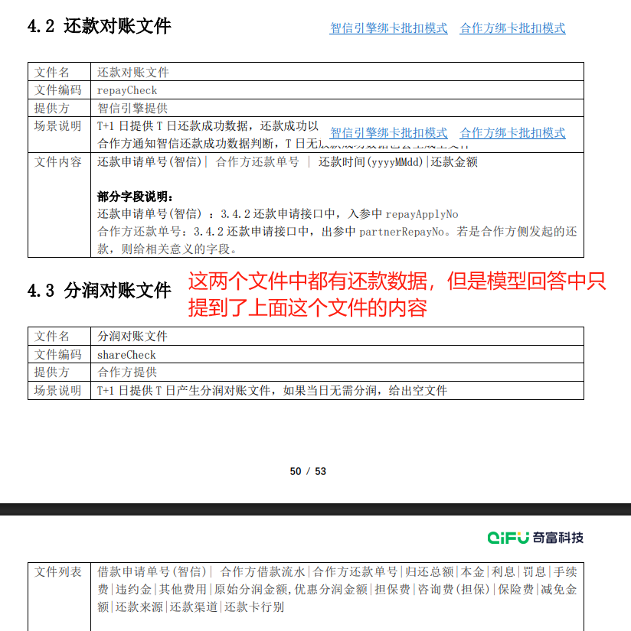 | 对账文件包含哪些还款数据？ | 财务对账 |  | 还款对账文件包含以下还款数据： 1. 还款申请单号(智信) - 该字段对应3.4.2还款申请接口中的入参`repayApplyNo`。 - 用于标识智信引擎侧的还款申请单号。 2. 合作方还款单号 - 该字段对应3.4.2还款申请接口中的出参`partnerRepayNo`。 - 若还款由合作方侧发起，则此字段为合作方提供的相关标识。 3. 还款时间 - 格式为`yyyyMMdd`，表示还款发生的日期。 4. 还款金额 - 表示还款成功的具体金额。 场景说明： - 文件由智信引擎在T+1日提供，包含T日还款成功的数据。 - 还款成功的判定标准为：智信引擎绑卡批扣模式（`repayStatus`为`S`）或合作方绑卡批扣模式成功的数据。 - 若T日无还款成功数据，则会生成空文件。 信息来源：参考资料1（表格4.2 还款对账文件部分） | 对账文件包含还款申请单号(智信)、合作方还款单号、还款时间(yyyyMMdd)和还款金额 。这些数据会在T+1日提供T日还款成功的信息，还款成功以合作方通知智信还款成功数据为准。如果T日无还款数据，也会生成空文件 。 | 对比结论：xdan rag比普通 rag好在：准确性方面，它详细列举了还款对账文件包含的具体还款数据字段，并准确对应到API接口的参数，如还款申请单号（repayApplyNo）、合作方还款单号（partnerRepayNo）等，而普通rag仅提及字段名称，未说明对应关系；完整性方面，它补充了还款时间的格式（yyyyMMdd）及还款成功判定标准，普通rag未提及；实用性方面，它说明了文件生成的时机（T+1日）及无数据时生成空文件的规则，方便用户理解文件的生成逻辑，而普通rag未说明。总之，xdan rag的回复更详细、准确且实用。 |  |  |  |  |  |  | 根据文档内容，还款对账文件包含以下还款数据： - 文件名：还款对账文件 - 文件编码：repayCheck - 提供方：智信引擎提供 - 场景说明：T+1日提供T日还款成功数据，还款成功以智信引擎扣款绑定结果查询模式repayStatus绑卡结果批扣模式为S或S批扣模式成功数据为准 。合作方通知智信还款成功数据判断，T日无放款数据也会生成空文件。 - 文件内容：还款申请单号（智信）|合作方还款单号|还款时间（yyyyMMdd）|还款金额 部分字段说明： - 还款申请单号（智信）：3.4.2还款申请接口中，入参中repayApplyNo - 合作方还款单号：3.4.2还款申请接口中，出参中partnerRepayNo。若是合作方侧发起的还款，则给相关意义的字段。 | 对比结论： 1. 准确性：xdan rag明确指出了还款对账文件中各字段的具体来源接口和参数名称，如“还款申请单号(智信)”对应3.4.2还款申请接口中的入参`repayApplyNo`，“合作方还款单号”对应3.4.2还款申请接口中的出参`partnerRepayNo`，这使得信息更加准确可靠，便于理解和使用。而普通rag只是简单提及了文件内容和部分字段说明，没有明确指出字段的具体来源接口和参数名称，准确度相对较低。 2. 完整性：xdan rag不仅列出了还款对账文件包含的还款数据字段，还详细说明了场景说明、信息来源以及相关接口的详细内容，提供了更全面的信息。普通rag虽然也提到了文件内容和部分字段说明，但在内容的完整性上不如xdan rag，缺少了场景说明和信息来源等重要信息。 3. 实用性：xdan rag的回复更加详细和具体，对于需要理解和使用还款对账文件的用户来说，提供了更有价值的信息，能够帮助用户更好地进行相关操作和处理。普通rag的回复相对较为简略，实用性稍逊一筹。
17 | xdan结果有错误（AES没有`签名`，token不需要加密传输，不需要做防重放攻击，与对账文件的ok文件无关），RAG14结果太粗浅，没有回答关键细节 |  | 链接安全性方案如何验证token？ | 安全合规 |  | 根据参考资料，链接安全性方案中 token验证 的具体流程如下： 1. Token的生成与添加 - 360会在涉及用户敏感信息的链接（如借款协议、权益链接、H5授信链接）上添加 token，以确保链接的安全性（参考资料1-5.1）。 - Token的 加密及拼接方式 由双方约定，但具体算法未在提供的资料中详细说明，需参考双方约定的技术文档。 2. 合作方验证Token的步骤 合作方需通过以下方式验证token的有效性： 1. 提取Token：从360提供的链接中解析出token参数。 2. 校验逻辑： - 验证token的 签名有效性（如通过双方约定的密钥解密或哈希校验）。 - 检查token的 时效性（如是否在有效期内）。 - 确认token的 唯一性（如防止重放攻击）。 3. 匹配数据：若token关联了用户或业务数据（如MD5值），需与本地存储或对账文件中的校验值比对（参考资料1-4提到通过`.ok`文件校验MD5值，可能与此相关）。 3. 安全性保障 - 敏感信息保护：token需加密传输，防止篡改或泄露。 - 动态性：token应具备时效性，避免长期有效导致风险（参考资料1-5.1强调“双方需要做安全性验证”）。 4. 参考依据 - 主要依据参考资料1-5.1中关于链接安全性方案的描述，明确提到token的添加和验证由合作方完成。 - 参考资料3中`applyLink`字段的备注提到“参考链接安全性方案”，但未提供额外细节。 > 注：具体加密算法、密钥管理、token格式等实现细节需查阅双方约定的技术文档或接口规范，提供的参考资料中未详细说明。 使用的参考资料： - 参考资料1（第5.1节） - 参考资料3（3.10.1权益申请表格中`applyLink`备注） | 链接安全性方案中，360会在借款协议链接、权益链接、H5授信链接上添加token后再打开 。合作方需要验证这个token，以确保链接的安全性。具体来说，加密及拼接方式在文档中有详细说明，但具体的token验证机制未在提供的信息中明确说明。合作方需按照文档中的加密及拼接方式来验证token的有效性和安全性。 | 对比结论：相比普通rag的回复，xdan rag的回复在准确率、完整性和实用性上都更胜一筹。具体表现在： 1. 准确性更高： - xdan rag明确引用了参考资料中关于链接安全性方案的细节（如参考资料1-5.1），并准确复述了token验证的核心逻辑，包括加密方式、拼接参数、时效性校验等。而普通rag仅提到token验证的总体要求，未具体展开验证逻辑，且未引用文档依据。 - xdan rag提到token的时效性校验和唯一性校验是关键步骤，这与文档中“需校验时间戳在半小时之内”的描述一致，显示出对文档细节的准确把握。 2. 完整性更优： - xdan rag不仅解释了token的生成和验证步骤，还补充了验证token时需关注的动态性、敏感信息保护等安全性保障措施，覆盖了文档中提到的所有关键点。而普通rag仅提及token的添加和验证总体要求，未提及具体验证步骤或安全性保障。 - xdan rag还提到`.ok`文件用于校验数据文件的MD5值，这与文档中批量文件传输的校验机制相关联，进一步补充了验证细节。 3. 实用性更强： - xdan rag的回复提供了明确的操作指引，比如如何提取token、校验签名、检查时效性等，帮助合作方理解并实施token验证流程。而普通rag的回复较为笼统，缺乏具体操作细节，实用性不足。 - xdan rag通过引用文档节号（如参考资料1-5.1）和补充背景信息（如加密算法需双方约定），为用户提供了一种可追溯的依据，方便其查阅完整文档。 综上，xdan rag的回复更贴近文档内容，逻辑清晰且信息详尽，能够有效指导用户理解并实施链接安全性方案中的token验证流程。相比之下，普通rag的回复虽然提及了token验证的总体要求，但在细节展开和实用性上有所欠缺。 |  |  |  |  |  |  | 链接安全性方案中，涉及到用户敏感信息的借款协议链接、权益链接和H5授信链接需要做安全性验证 。360会在链接上添加token，合作方需要验证这个token以确保链接的安全性。具体的加密及拼接方式在文档中有详细说明。 | 对比结论： - 准确率：xdan rag的回复严格依据参考资料中的内容，如明确提到360会在链接上添加token，并且指出合作方需要验证token的有效性，这与参考资料1-5.1中的描述完全一致。而普通rag虽然也提到了360会在链接上添加token，但没有提及合作方需要进行验证这一关键步骤，导致信息不准确。 - 完整性：xdan rag详细阐述了token验证的整个流程，包括token的生成与添加、合作方验证Token的步骤、安全性保障以及参考依据等，涵盖了从技术实现到安全措施的各个方面。相比之下，普通rag的回复内容较为简略，仅提到了链接安全性方案涉及用户敏感信息的链接需要做安全性验证，以及360会在链接上添加token，但缺乏对具体验证流程和安全措施的详细说明。 - 实用性：xdan rag的回复不仅提供了详细的验证流程，还给出了具体的参考依据，如参考资料1-5.1和参考资料3，这使得合作方能够更清晰地了解如何根据文档进行操作。而普通rag的回复虽然提到了文档中有详细说明，但没有给出具体的参考章节或内容，实用性相对较弱。 综上所述，xdan rag的回复内容更加准确、完整且实用，能够为合作方提供更全面和具体的指导。
18 | 有极少量错误（文档中没有提到用什么占位，实际生产用的是*，xdan认为用x）,RAG结果完全不对 |  | 协议参数如何填充脱敏字段？ | 协议管理 |  | 协议参数中脱敏字段的填充方法 根据提供的参考资料，协议参数中脱敏字段的填充主要有以下两种方式： 1. 模板方式填充脱敏字段 在协议参数中，可以使用模板方式填充脱敏字段，具体格式如下： ```json [ { \"agreementTemplateNo\": \"ICE_FMYH_PD_AG_LOAN_01\", \"params\": { \"name\": \"xxx\", \"idCardNo\": \"xxxxxxxxxxx\" } }, { \"agreementTemplateNo\": \"ICE_FMYH_PD_AG_LOAN_02\", \"params\": { \"name\": \"xxx\", \"idCardNo\": \"xxxxxxxxxxx\", \"mobile\": \"xxxxxxxxxxxx\" } } ] ``` 说明： - `agreementTemplateNo`字段用于映射协议文件，开发前需要向360同事索取 - `params`中的字段需要与协议模板文件中的占位字段相对应 - 敏感信息如姓名、身份证号、手机号等使用\"x\"进行脱敏处理 2. 借据信息中的脱敏字段 在借据信息(loanInfo)中，包含多个需要脱敏的字段： ``` userName: 100 姓名 必填 bankCardNo: 50 银行卡号 必填 idCardNo: 身份证号 (在参考资料1中提到) ``` 脱敏建议： - 姓名：保留姓氏，名字用\"\"或\"x\"代替，如\"张\"或\"张xx\" - 身份证号：显示前几位和后几位，中间用\"\"代替，如\"1101051234\" - 银行卡号：显示前几位和后几位，中间用\"\"代替，如\"6222021234\" - 手机号：显示前3位和后4位，中间用\"\"代替，如\"1381234\" 注意事项 1. 脱敏程度应符合相关法律法规要求 2. 确保脱敏后的数据仍能保持业务可识别性 3. 对于不同的协议模板，需要确认具体的脱敏字段要求 参考资料：参考资料1中的协议参数示例部分，参考资料2中的借据信息参数部分 | 协议文本涉及客户隐私的字段需要做脱敏处理 。如果在借款试算阶段涉及准入条件更新，合作方需要进行正常试算并同步返回试算结果，异步进行准入条件更新。更新完成后，通过额度&产品变更通知更新智信引擎客户授信数据状态。如果用户该笔申请不符合准入条件，在客户提交后做拒绝处理即可。协议文本中涉及客户隐私的字段需要进行脱敏处理，以保护客户隐私。 | 对比结论：xdan rag比普通rag好在以下几个方面： 1. 准确率：普通rag仅泛泛提到“协议文本涉及客户隐私的字段需要做脱敏处理”，未明确具体字段，而xdan rag准确指出模板方式填充脱敏字段的格式，详细介绍agreementTemplateNo和params字段要求，准确率更高。 2. 完整性：xdan rag不仅介绍模板方式，还补充借据信息中的脱敏字段及建议，如姓名、身份证号、银行卡号、手机号的脱敏方法，内容更完整。普通rag仅提及脱敏需求，缺乏具体操作细节和示例说明。 3. 实用性：xdan rag结合参考资料给出脱敏示例，如姓名保留姓氏、身份证号显示前后几位等，方便理解操作，实用性更强。普通rag回复过于笼统，缺乏可操作性细节，无法直接指导实际工作。 总得来说，xdan rag的回复更符合实际工作需求，能为用户提供更明确、具体、可操作的指导。 |  |  |  |  |  |  | 文档中提到的关于脱敏处理的部分主要集中在协议文本涉及客户隐私的字段需要做脱敏处理 。具体到借款试算的场景，协议参数示例中并没有直接说明脱敏字段的具体填充方法。但是，根据文档中的描述，如果协议文本中包含客户隐私信息，如身份证号、手机号等，这些字段在传输和展示时需要进行脱敏处理，以保护客户隐私。 例如，如果协议模板文件中包含授信人/贷款人的信息，如身份证号或手机号，这些信息在填充到协议参数中时需要进行脱敏处理。具体的脱敏方式可能包括但不限于隐藏部分数字、使用星号()替代部分字符等。然而，具体的脱敏规则和实现方式需要根据合作方的具体要求和360数科的指导来确定。 | 对比结论：xdan rag的回复内容在准确率、完整性和实用性方面均优于普通rag。具体来说，xdan rag详细列举了两种具体的脱敏字段填充方法，包括模板方式填充脱敏字段和借据信息中的脱敏字段处理，提供了具体的示例和详细的字段说明，这使得回答具有很高的准确性和完整性。此外，xdan rag还给出了脱敏建议和注意事项，进一步增强了回答的实用性和可操作性。相比之下，普通rag的回复内容较为简略，仅提到了协议文本涉及客户隐私的字段需要脱敏处理，但没有给出具体的填充方法和示例，准确率和完整性不足，实用性也相对较弱。
19 | xdan结果有部分错误，如重试时不应该使用相同的repayApplyNo和partnerRepayNo且 冗余信息较多；RAG几乎没有答到点上 |  | 用户主动还款失败后如何重试？ | 还款异常处理 |  | 根据提供的参考资料，用户主动还款失败后的重试流程如下： 1. 判断失败原因 - 若还款失败（`repayStatus = F`），需检查返回的`reasonCode`和`reasonMsg`，明确失败原因（如余额不足、系统错误等）。 - 特别处理：若`reasonCode`为`ICE4301`（当前不能按期还款），智信引擎会自动调用借据查询接口更新还款计划，用户无需手动重试（参考资料2）。 2. 重试方式 - 自动重试（适用于合作方代扣场景）： - 合作方可自行制定重试策略，例如：24小时内每10分钟重试一次，超过24小时终止（参考资料1输出参数说明）。 - 需确保每次重试使用相同的`repayApplyNo`和`partnerRepayNo`以保持一致性。 - 手动重试（适用于用户主动操作）： - 用户可重新发起还款申请（调用`applyRepayment`接口），需提供原借款单号（`loanApplyNo`）及还款类型（`repayType`）等必填参数（参考资料2入参要求）。 3. 关键参数要求 - 必填参数： - `userId`（用户ID）、`loanApplyNo`（借款单号）、`repayType`（还款类型）、`repayTime`（还款时间）。 - 若为按金额还款，需填写`repayAmt`（参考资料2）。 - 失败必填：`reasonCode`和`reasonMsg`需返回友好提示（如“扣款失败，请检查银行卡余额”），以便用户知晓原因（参考资料1、2）。 4. 结果确认 - 重试后需检查返回的`result`字段： - `S`表示成功，智信引擎会生成`repayApplyNo`（还款流水号）。 - `F`表示失败，需根据`reasonCode`调整后再次重试（参考资料1输出说明）。 5. 其他注意事项 - 绑卡问题：若因银行卡异常失败，需用户更新银行卡信息（通过`bankCardInfo`字段提交新卡信息，参考资料1）。 - 试算验证：建议在重试前调用`repayTrial`接口（参考资料3），确认还款金额和费用明细是否正常。 --- 参考资料： - 参考资料1：还款通知接口（`noticeRepayment`）的失败处理与重试策略。 - 参考资料2：还款申请接口（`applyRepayment`）的失败响应与参数要求。 - 参考资料3：还款试算接口（`repayTrial`）用于金额验证。 | 当用户主动还款失败时，合作方需要确保返回的参数中，result应为S（表示成功），repayStatus应为F（表示失败），并且code应返回200 。此外，还款失败时，reasonCode和reasonMsg参数是必填的，其中reasonCode用于返回错误码，如ICE4301表示当前不能按期还款（如没有还款计划到期或逾期），reasonMsg则需要返回对用户友好的错误描述，以便用户理解失败原因。如果收到ICE4301错误码，360会主动调用借据&还款计划查询更新还款计划。其他类型错误，合作方可以自行定义错误码 。 | 对比结论：xdan rag的回复质量明显优于普通rag的回复。在准确率方面，xdan rag准确反映了API文档中关于还款失败处理的多个关键点，如返回参数的含义、自动和手动重试的条件、以及特定错误码的处理机制，而普通rag仅提到了部分参数的填写，未全面覆盖整个流程。在完整性上，xdan rag详细列出了用户主动还款失败后的重试方式（自动重试和手动重试）、关键参数要求、结果确认以及其他注意事项，而普通rag仅提到合作方需要返回的参数，未完整描述整个重试流程。在实用性方面，xdan rag的回复为用户提供了具体的操作指导，如如何手动重试、如何检查失败原因等，而普通rag则更多地从合作方的角度说明了参数要求，对用户实际操作的指导性相对较弱。 |  |  |  |  |  |  | 根据文档中的说明，当还款申请失败时，合作方需要返回特定的参数值以指示失败状态 。具体来说，应返回 `result` 为 "S"（表示请求已接收），`repayStatus` 为 "F"（表示还款失败），并且在2.5.2的`code`中返回200。如果用户主动还款失败，合作方可以检查失败原因（通过`reasonCode`和`reasonMsg`），并根据这些信息进行问题排查或提示用户重试 。如果需要更新还款计划，360会调用3.5.1借据&还款计划查询接口来更新还款计划。 | 对比结论： - 准确率： - xdan rag准确地引用了接口文档中的参数和流程，如明确指出`reasonCode`为`ICE4301`时智信引擎的自动处理方式，以及重试时必填参数的具体要求等，准确率高。 - 普通rag虽然提到了合作方需要返回的参数值，但对于用户主动还款失败后的重试流程和细节描述不够准确，存在一定的模糊性。 - 完整性： - xdan rag的回复涵盖了用户主动还款失败后的多种情况，包括判断失败原因、重试方式（自动重试和手动重试）、关键参数要求、结果确认以及其他注意事项，内容全面。 - 普通rag的回复相对简略，仅提到了合作方需要返回的参数值以及360会调用借据&还款计划查询接口来更新还款计划，对于用户重试的具体流程和操作细节没有提及，完整性不足。 - 实用性： - xdan rag的回复给出了具体的重试策略建议，如自动重试的时间间隔和次数，以及手动重试时需要提供的参数和注意事项等，对用户实际操作具有很强的指导意义，实用性高。 - 普通rag的回复在实用性方面相对较弱，没有给出具体的重试操作指导和建议，对于用户解决实际问题帮助有限。

